Plan1
FORMA NORMAL BOYCE-CODD | FORMA NORMAL BOYCE-CODD
Qual a missão da Forma Normal de Boyce-Codd? | A Forma Normal de Boyce-Codd, também conhecida como FNBC (abreviatura) é uma forma normal que vem em evolução da 3ª Forma Normal de Codd. O foco da 3ª Forma Normal era eliminar dependências transitivas levando um atributo determinante não-chave para outra tabela junto com o atributo dependente. Porém podemos esbarrar um problema quando uma tabela possuí Chaves-Candidatas, podendo ser 2 ou mais, cujo atributo dependente é um atributo funcional trivial para ambas as Chaves-Candidatas, gerando uma superposição (um único atributo funcional trivial para ambas as Chaves-Candidatas). Quando isso acontece, devemos aplicar o Boyce-Codd, que visa dividir a tabela em 2 ou mais depedendo do número de Chaves Candidatas, estabelecendo uma interações entre a tabela antiga e a(s) nova(s).
Como o Boyce-Codd normaliza uma tabela fora dos seus parâmetros? | Para Normalizar temos que seguir os seguintes passos: - Encontrar qual dos atributo Chave-Candidata não tem uma dependência trivial e retirá-lo da tabela, criando uma nova tabela junto a seus atributos dependentes, isso já limpa o caminho para achar uma Chave-Primária comum ou composta; - Encontrar os Atributos cuja Chave-Primária é trivial e formular junto a eles uma única Chave, mesmo que Composta, sem desqualificar a tabela quanto as normas anteriores; - Estabelecer relacionamentos entre a tabela antiga e as novas;
Que testes podemos aplicar a uma tabela para verificar se ela atende a Forma Normal Boyce-Codd? | Alguns testes que podemos aplicar são: - A tabela atende a 3ª Forma Normal? Se não atender, temos que adequá-la para que atenda; - Minha Tabela possuí uma única Chave-Primária? Se não é sinal de que o Boyce-Codd precisa ser implantado; - Minha Tabela possuí uma única dependência trivial ou nenhuma? Se tiver mais de um conjunto de dependência trivial, tem algo errado;
Ilustre um exemplo de tabela que precisa ter o Boyce-Codd implantado (Nessa tabela temos 2 Chaves-Candidatas F# e P# que tem uma ligação trivial com o atributo "F_Nome", criar uma Chave-Primária Composta com os 3 atributos iria gerar uma dependência parcial violando a 2ª Forma Normal, ao mesmo tempo não é possível criar uma combinação dupla, por que temos linhas com valores que se repetirão.) | 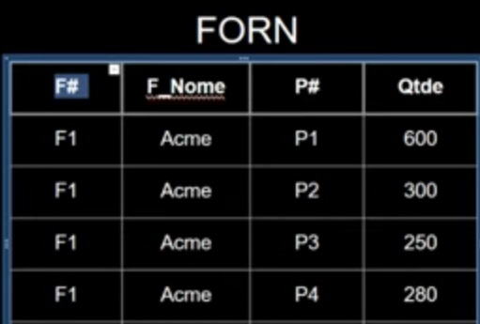
Ilustre como o Boyce-Codd pode ser implantado na tabela acima (Primeiro criamos uma nova tabela a partir de uma Chave-Primária com dependencia não trivial a tabela Forn, depois criamos duas opções de novas tabelas "Forn_Prod" à partir de uma Chave-Primária Composta, criando uma única chave para referenciar toda a tabela com dependências totais.) | 
- reservado para a questão acima -

